Sheet1
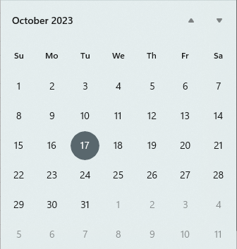
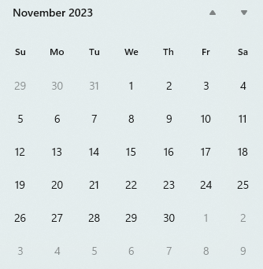
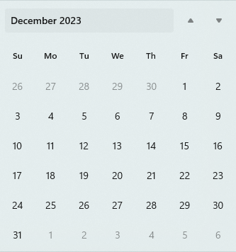
 |  |  |  |  |  | Januari->Februari | Menyelesaikan Program
 |  |  |  |  |  | Maret-> April | Buat draft paper dan konference
 |  |  |  |  |  | Mei-> Juni | Pembukuan Thesis dan persiapan sidang

 |  |  |  |  |  |  | No | Todo
 |  |  |  |  |  |  | 1 | Cari referensi
 |  |  |  |  |  |  | 2 | cari template
 |  |  |  |  |  |  | 3 | Pahamin referensi model math
 |  |  |  |  |  |  | 4 | Pahamin simulasi referensi
 |  |  |  |  |  |  | 5 | Gabungin program simulasi referensi
 |  |  |  |  |  |  | 6 | Menambah referensi 1 ke program
 |  |  |  |  |  |  | 7 | Menambah referensi 2 ke program
 |  |  |  |  |  |  | 8 | Menambah referensi 3 pada program
 |  |  |  |  |  |  | 9 | Melakukan pengujian pada program
 |  |  |  |  |  |  | 10 | buat ppt proposal
 |  |  |  |  |  |  | 11 | Latihan sebelum maju proposal
17->20 | Menyelesaikan tugas(semua tugas kuliah), mencari 3 referensi utama paper | 27->3 | Mulai nyicil proposal kertas (bab1), pahamin model math(70), pahamin referensi simulasi (90), gabungin program/buat program (15) | 26->2 | Revisi proposal(90), bikin PPT(10), gabungin program dengan referensi 2 (35)
21->27 | Lengkapi template berkas proposal(90), pahamin model math(50), pahamin simulasi referensi(50), coba menggabungkan program(10) | 4-> 10 | Pembukuan proposal (bab2), Model math (90), gabungin program dengan referensi 1 (20) | 03->8 | Fix PPT dan Pembukuan proposal, Menyelesaikan semua tugas dan uas, program dengan referensi 3 (40)
27->3 | Mulai nyicil proposal kertas (bab1), pahamin model math(70), pahamin referensi simulasi (90), gabungin program/buat program (15) | 11->18 | Gabungin program dengan referensi 1(25), Pembukuan proposal (bab 3) | 11->15 | Fix PPT dan Pembukuan proposal, Menyelesaikan semua tugas dan uas, program dengan referensi 3 (45)
 |  | 19->25 | Revisi proposal(50), gabungin program dengan referensi 2 (30) | 15 | Akhir Perkuliahan
 |  | 26->2 | Revisi proposal(90), bikin PPT(10), gabungin program dengan referensi 3 (35) | 27-29 | Kemungkinan ujian proposal

